Hoja 1
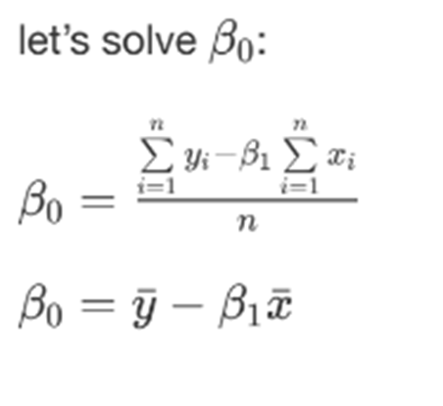
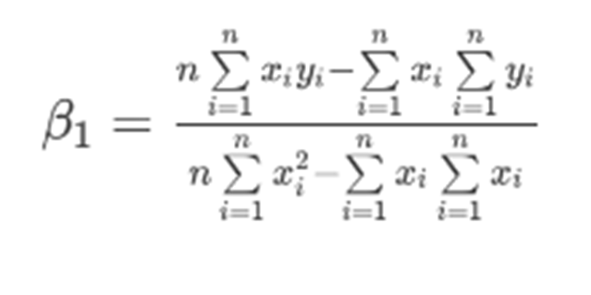
 | FORMULARIO: |  |  |  |  |  | Articulo | Profe
 |  |  |  |  |  | B0 | 0 | 0
 |  |  |  |  |  | B1 | 2 | 2

 | A(x) | B(y) | xy | x2 | y2
 | 1 | 2 | 2 | 1 | 4
 | 2 | 4 | 8 | 4 | 16
 | 3 | 6 | 18 | 9 | 36
 | 4 | 8 | 32 | 16 | 64
 | 5 | 10 | 50 | 25 | 100
TOTALES | 15 | 30 | 110 | 55 | 220

